RESULTATS-RONDE 1
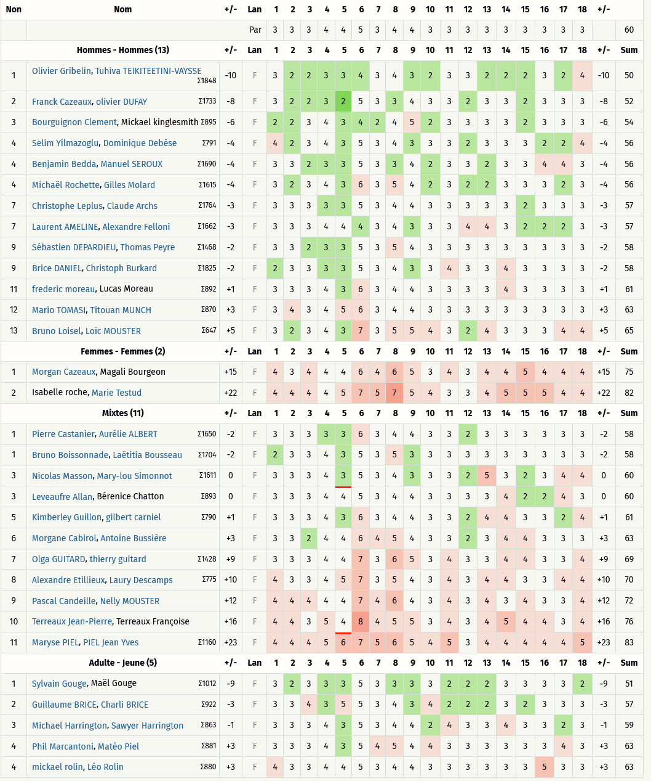
Critérium FNSMR en DOUBLE 2023-24 (13, 14/07/2024 - Vichy)

Classement Ronde 1 - Au meilleur des 2 lancers [Best-Shot] (Discgolfmétrix)

RESULTATS-RONDE 2
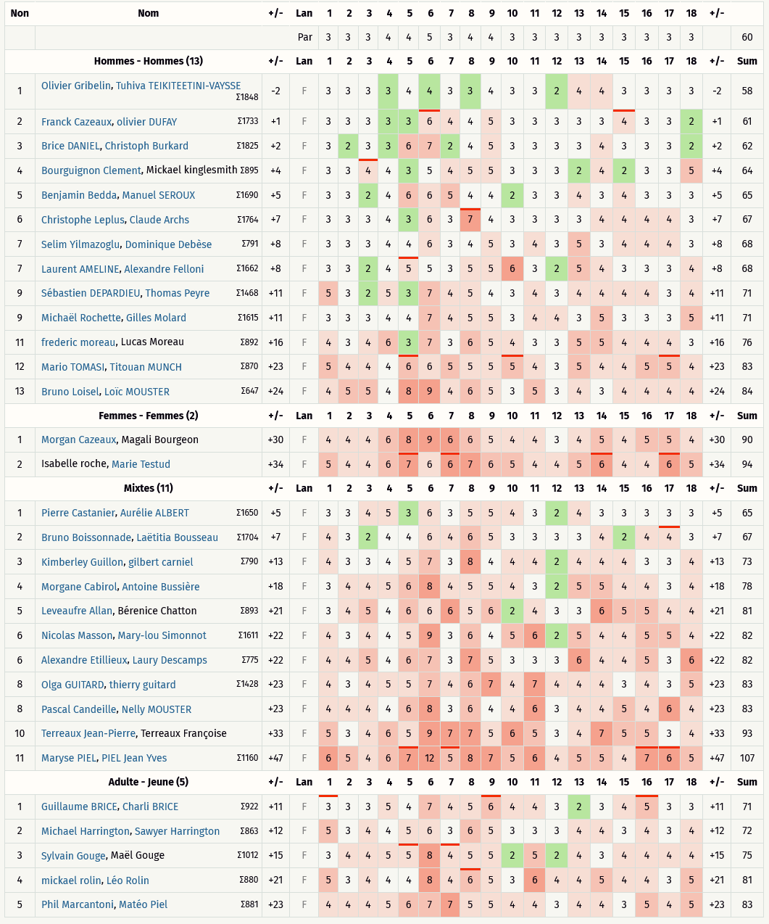
Critérium FNSMR en DOUBLE 2023-24 (13, 14/07/2024 - Vichy)

Classement Ronde 2 - Alternate 9 trous (Discgolfmétrix)

RESULTATS-RONDE 3
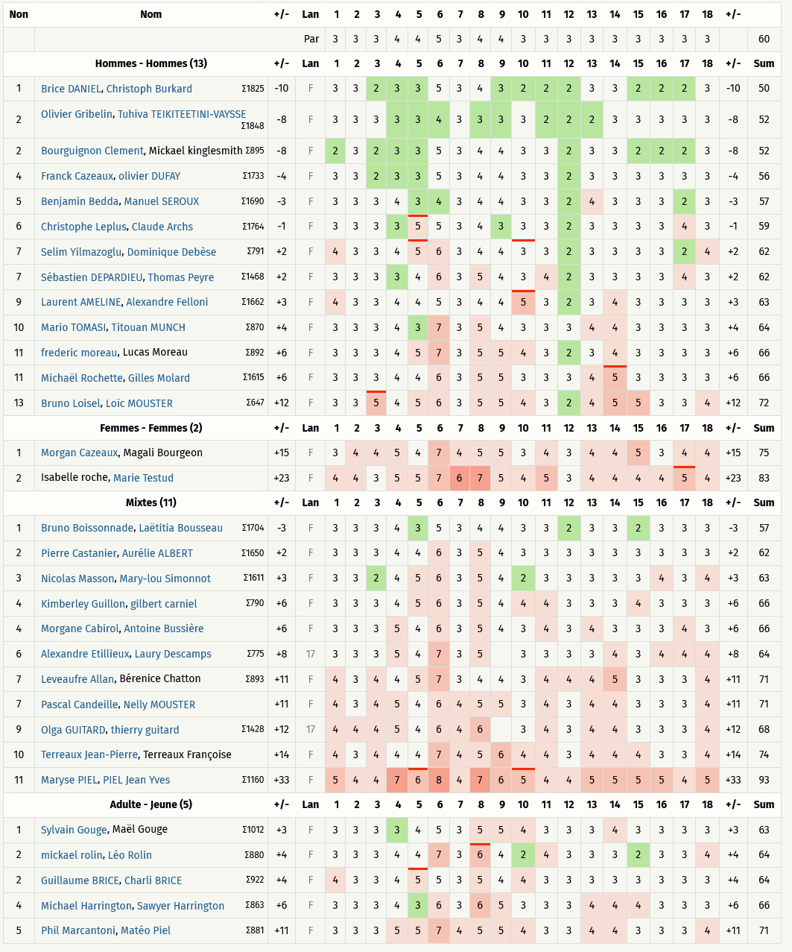
Critérium FNSMR en DOUBLE 2023-24 (13, 14/07/2024 - Vichy)

Classement Ronde 3 - Chapman (Discgolfmétrix)

RESULTATS R1àR3 - HOMMES
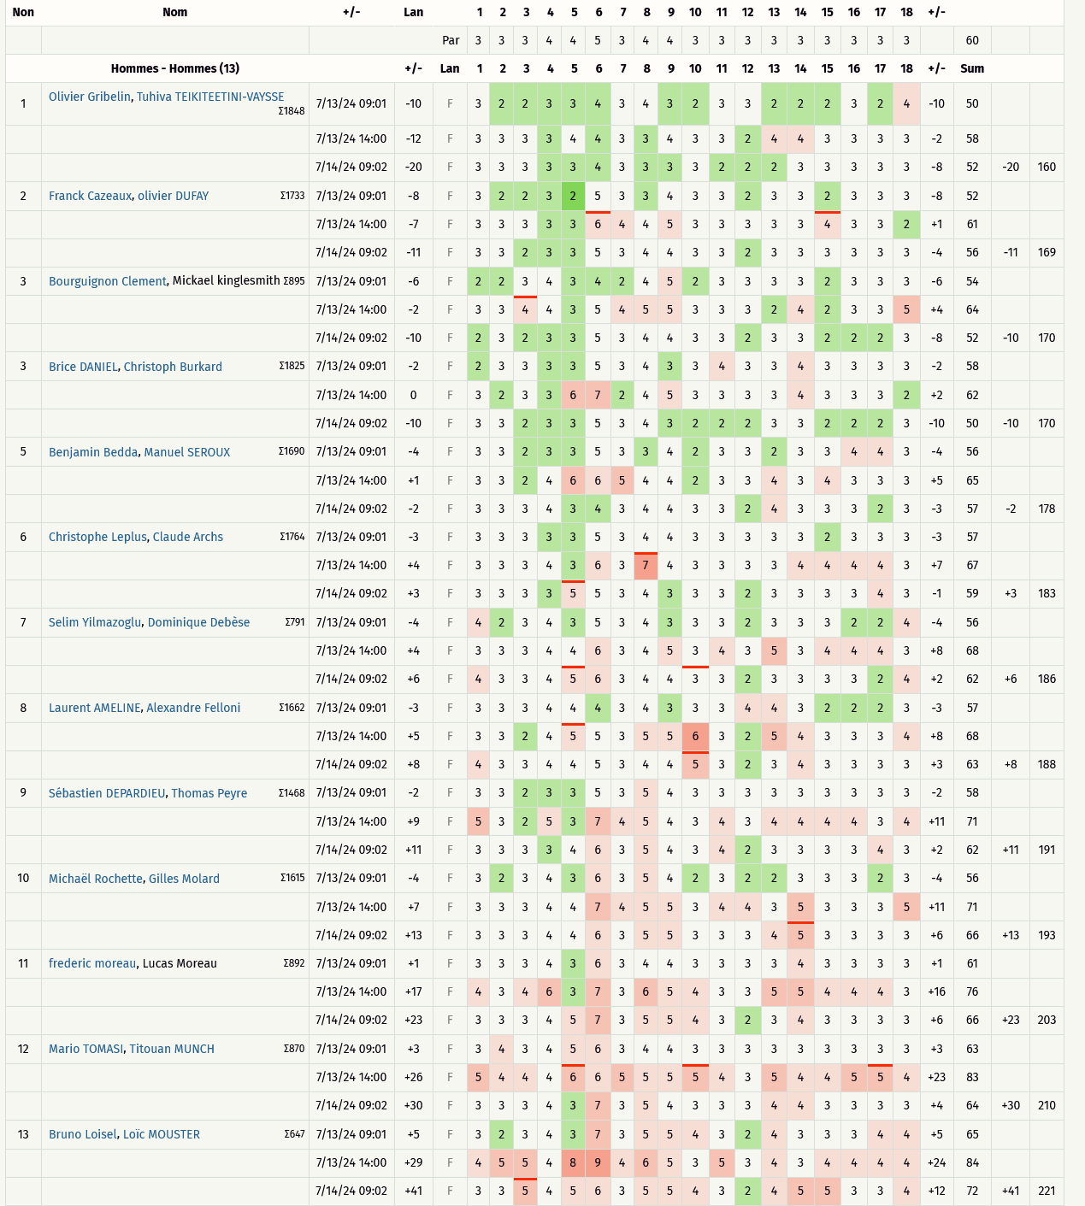
Critérium FNSMR en DOUBLE 2023-24 (13, 14/07/2024 - Vichy)

Classement Ronde 1 à Ronde 3 (Discgolfmétrix)
Catégorie HOMMES

RESULTATS R1àR3 - MIXTE
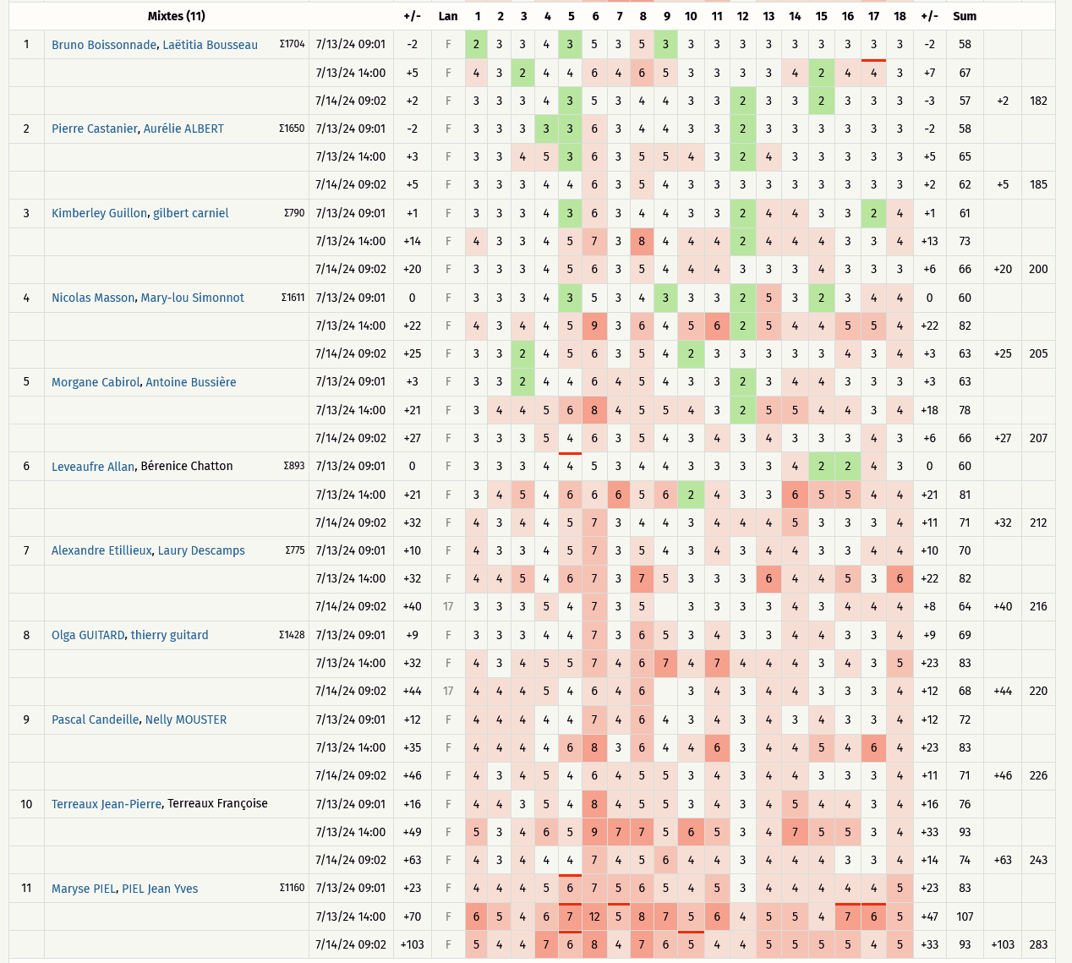
Critérium FNSMR en DOUBLE 2023-24 (13, 14/07/2024 - Vichy)

Classement Ronde 1 à Ronde 3 (Discgolfmétrix)
Catégorie MIXTES

RESULTATS R1àR3 - ADULTE-JEUNE
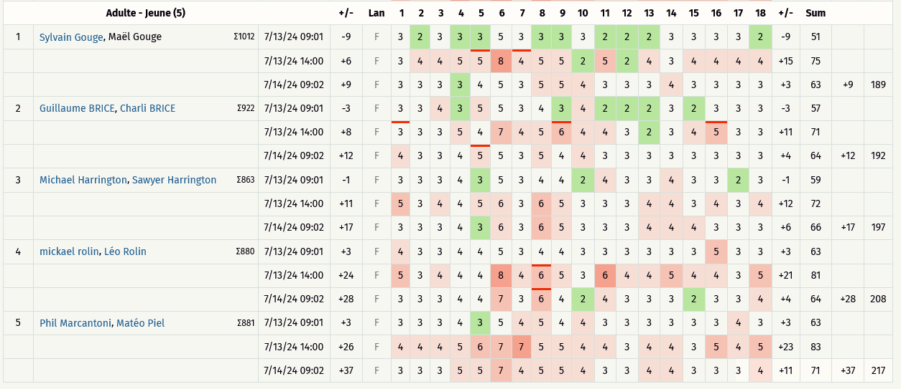
Critérium FNSMR en DOUBLE 2023-24 (13, 14/07/2024 - Vichy)

Classement Ronde 1 à Ronde 3 (Discgolfmétrix)
Catégorie ADULTE - JEUNE

